Лист1
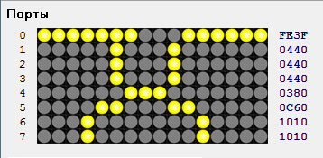
0 | 0 | 0 | 0 | 0 | 0 | 1 | 1 | 1 | 0 | 0 | 0 | 0 | 0 | 0 | 0
0 | 0 | 0 | 0 | 0 | 1 | 0 | 0 | 0 | 1 | 0 | 0 | 0 | 0 | 0 | 0
0 | 0 | 0 | 0 | 0 | 1 | 0 | 0 | 0 | 1 | 0 | 0 | 0 | 0 | 0 | 0
0 | 0 | 0 | 0 | 0 | 1 | 0 | 0 | 0 | 1 | 0 | 0 | 0 | 0 | 0 | 0
0 | 0 | 0 | 0 | 0 | 0 | 1 | 1 | 1 | 0 | 0 | 0 | 0 | 0 | 0 | 0
0 | 0 | 0 | 0 | 1 | 1 | 0 | 0 | 0 | 1 | 1 | 0 | 0 | 0 | 0 | 0
0 | 0 | 0 | 1 | 0 | 0 | 0 | 0 | 0 | 0 | 0 | 1 | 0 | 0 | 0 | 0
0 | 0 | 0 | 1 | 0 | 0 | 0 | 0 | 0 | 0 | 0 | 1 | 0 | 0 | 0 | 0
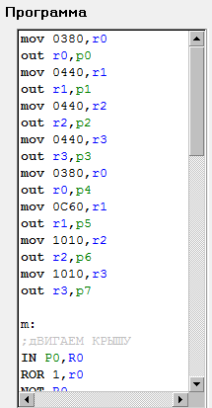
0 | 3 | 8 | 0
0 | 4 | 4 | 0
0 | 4 | 4 | 0
0 | 4 | 4 | 0
0 | 3 | 8 | 0
0 | C | 6 | 0
1 | 0 | 1 | 0
1 | 0 | 1 | 0

